KT3
2020-11-13 | 周五

环境
1. C:\S3_Apps\CRE_S3\DataAccess.dll 注册表，版本更新问题
 |  | E2DBSOMBRERO.fncGOpenSql
 |  | ADOinterface
 |  | E2DBSOMBRERO |  |  | subGGetUserName

2. CRE_S3等依赖程序是由谁开发，维护更新版本

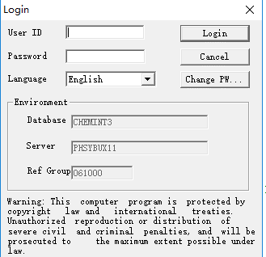
Login
1.控件
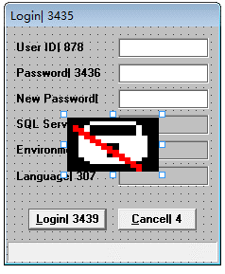

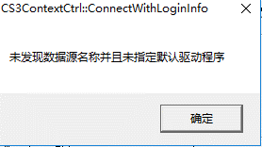

2. sGIniLocn |  | "S" | "A" | "L"

3. S3.ini

E2XTRACT |  | 操作演示
ebtchstr

KT4
2020-11-20

1.Skip Back up, Skip Indexation
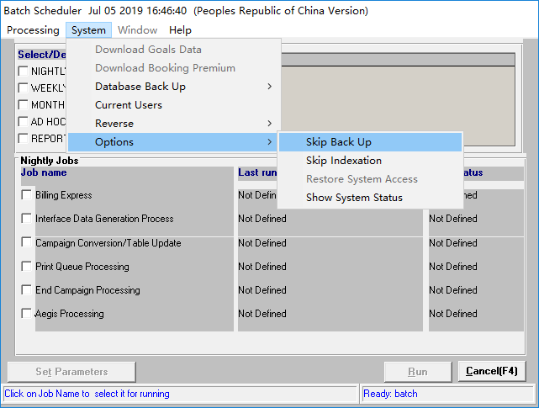
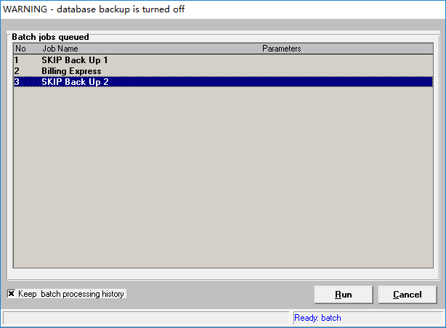

2.Billing Organization Rejection Mappings
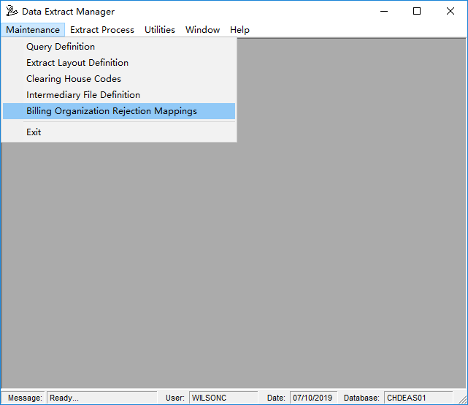

3.Reject
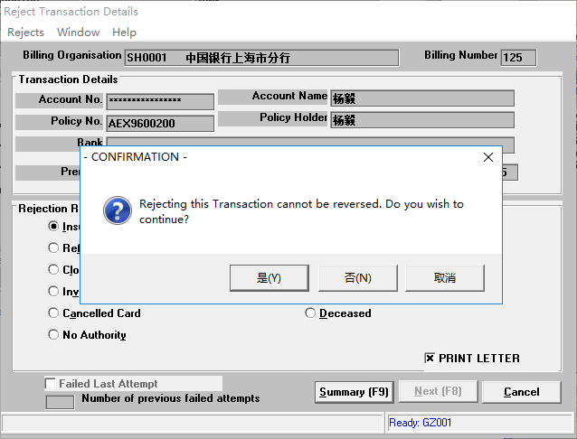

4.with intermediary
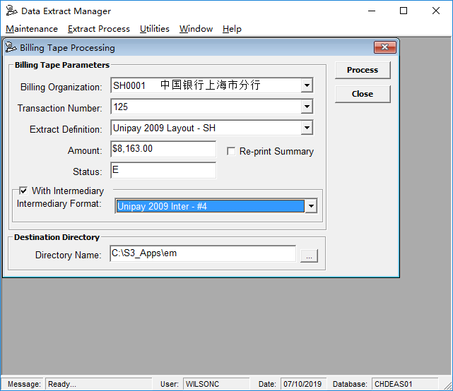

5.Stock Control

6.Quote

7. Preferences

8. Unlock Record

AIG doc
以下文档是老文档，仅供参考。

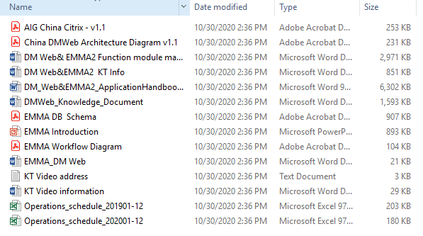

 |  |  |  | AIG架构图
 |  |  |  | EMMA架构图
 |  |  |  | DM和EMMA功能介绍（有中文翻译） |  |  | DM只负责录单，批单
 |  |  |  | KT的说明文档（中文） |  |  | 打印，收费以及view保单信息都在EMMA中操作（一开始只有EMMA，由于EMMA录单不方便，所以延伸出DM Web
 |  |  |  | 应用程序的说明手册（有中文翻译）
 |  |  |  | 知识点文档（英文）
 |  |  |  | DB表定义关系图（稍微有一点注释说明）
 |  |  |  | EMMA大功能说明介绍（英文）
 |  |  |  | 06年的EMMA工作流程图
 |  |  |  | DM WEB功能说明（英文）
 |  |  |  | 视频地址
 |  |  |  | KT视频的内容摘要

 |  |  |  | Operation Schecule例子，每年需要做的内容

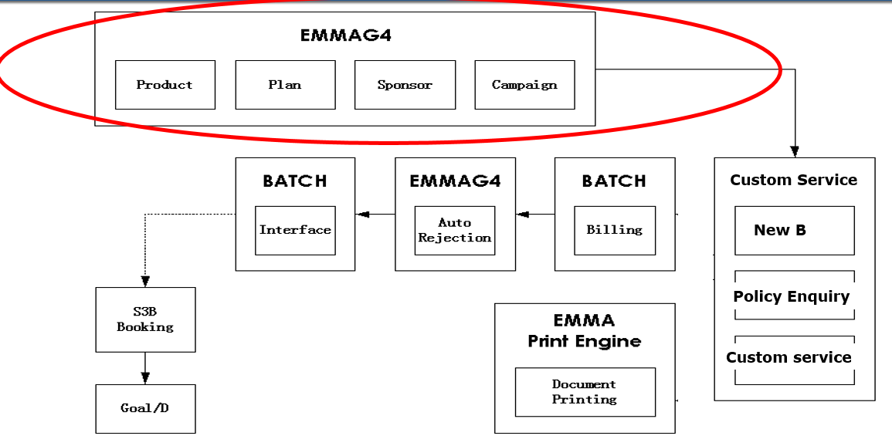

Emma Components
1. DM-WEB
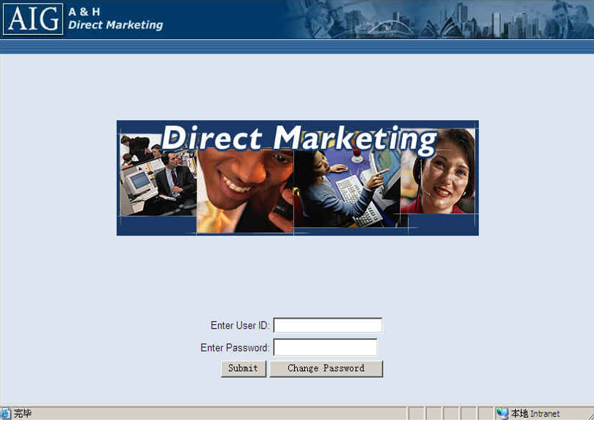

2. EMMA-G4
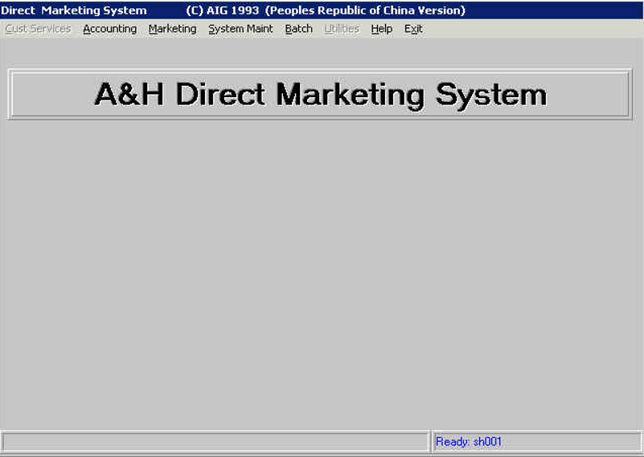
 |  |  |  |  | 配置

3. DATA-EXTRACT
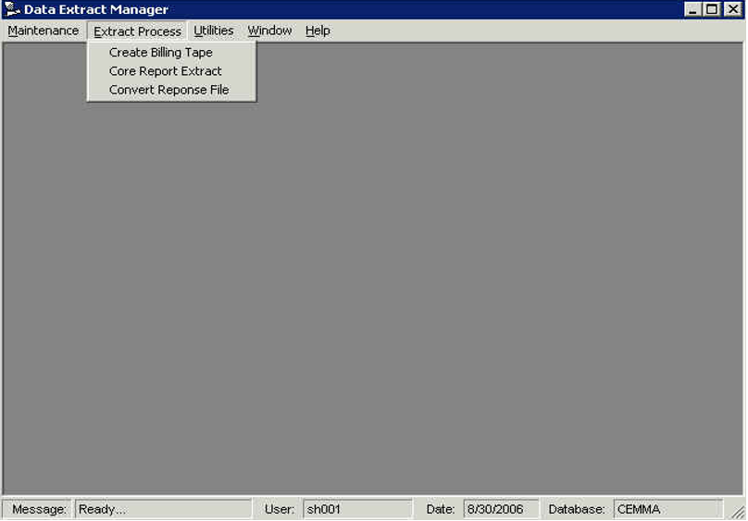
 |  |  |  |  | Create Billing Tape | 发盘
 |  |  |  |  | Convert Reponse File | 回盘

4. PRINT ENGINE
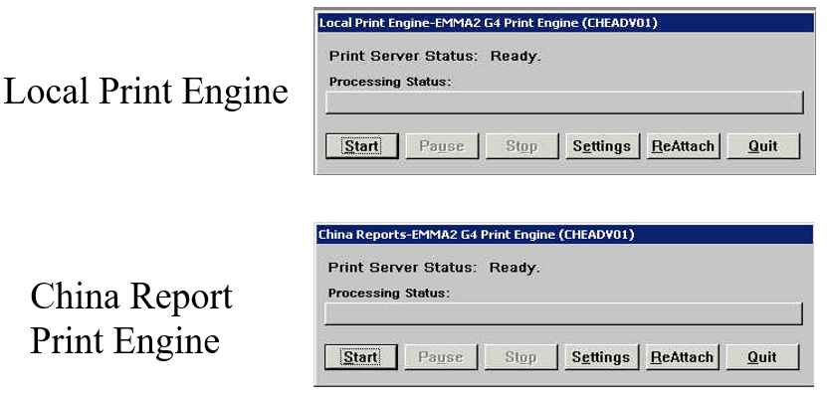

5. BATCH SCHEDULE
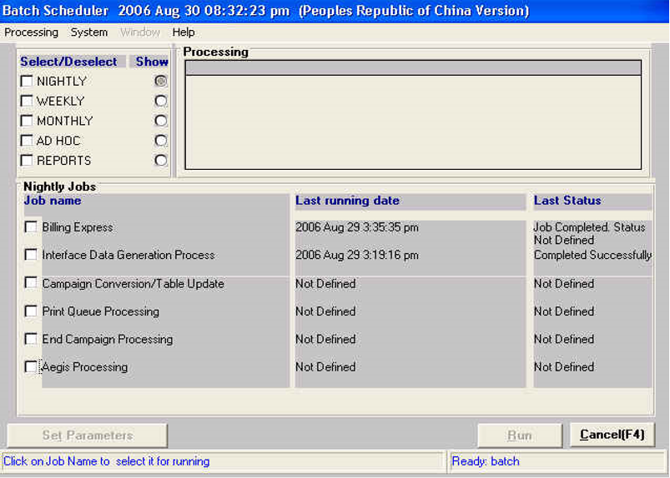

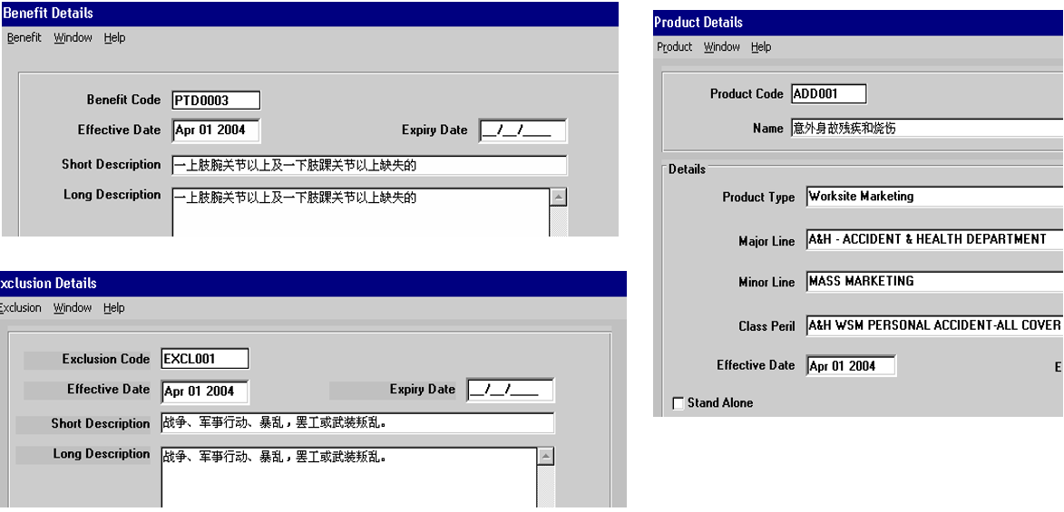

一、 系统概述

a. 关系：

i. DM Web是基于Web的事故（意外）和健康承保处理系统。 DM Web允许用户执行保单服务，例如新业务录入保单，批单（包含更改保单信息，update Plan，Cancel保单信息），客户服务，取消保单和恢复保单过程。

ii. EMMA2其核心是市场营销功能，包括福利，专有，产品，计划和活动。除了DM以外的操作（DM只负责录单，批单），打印，收费以及view保单信息都在EMMA中操作（一开始只有EMMA，由于EMMA录单不方便，所以延伸出DM Web），EMMA2的Server是在Citrix上的，所以登陆页面也是从Citrix上登陆的。

b. 业务场景：DM Web& EMMA2目前只有个单业务，DM Web主要险种有意外险，健康险；EMMA2主要险种是跟DM Web一致。

c. 使用用户：主要是CSG广东同事在使用，400-?

d. 主要功能模块：DM Web主要是负责录入/修改保单信息，EMMA2主要是负责打印保单相关文档，以及处理银行扣款信息

e. 系统开发语言及数据库版本

i. DM Web： 系统开发语言JAVA，数据库版本与EMMA2一致 Sybase 12.5

ii. EMMA2：系统开发语言VB6，数据库版本Sybase 12.5

二、 系统功能模块操作介绍& 相关角色介绍

i. 功能模块：

b. DM Web:

1. New Business-创建新单

2. Customer Service-搜索保单相关信息

3. Switch Branch-切换分公司

ii. 角色介绍: UAT账号与用户一起share共用的，所有人登录之后所看到的界面都是同一个，角色与权限相同。

c. EMMA2:

i. 功能模块

1. 打印

2. 出单申请银行扣费(高)，Set Billing

3. 搜索

ii. 角色介绍

三、 上下游系统介绍

a. DM Web:

i. 上游系统：N/A

ii. 下游系统：EMMA2

b. EMMA2:

i. 上游系统：DM Web

ii. 下游系统：EMMA2，S3B，北京IA（北京的保单数据都需传到北京的保监协会）、Web enquiry（所有保单的数据都需要传到WebEnquiry中，所有系统的保单数据都可以在这里找到）、CIRC PAI（非业务相关，只需了解有这些就可以）

四、 系统相关JOB

a. DM Web: N/A

b. EMMA2:

i. Renew Job：实时读取EMMA系统数据库中银行扣费失败与否的数据信息（银行自动扣款规范：如当月未收到保费，则系统会要求在第三个月收到3个月的所有保费，系统将自动取消保单）月末处理，Indexation，每月Run一次。

ii. Interface：处理录入的保单信息数据

iii. Billing：将银行所需数据按照银行所需格式进行处理并生成银行扣款盘符

Run Batch Process：以上3个Job都是处理银行自动扣款所需的。首先Run Interface处理数据(保单录入的信息数据)，
 | 完成后第二天CSG（广东同事）就可以在EMMA系统中Set Billing
 | （每个保单都有对应的扣费机构比如银联，用户会在系统Set Billing Org，将这些扣款机构下所有需要扣费的保单整理到一起）及Account Number整理出来，
 | 再拿到这些信息后还需要再跑一次Billing Job将这些信息按照银行所需格式来进行处理，完成后就会生成银行扣款的盘符提供到银行

PS：Interface和Billing平均每周周中，周末各要Run一次：周三Run Interface，周四进行扣费Run Billing，周末再Run一次Interface，然后周一再Run一次Billing。

五、 L2常规Task

a. DM Web:

i. 数据库提取数据（简单的数据抓取我们可以自行处理，稍微复杂的可以联系IBM Support Team）

b. EMMA2：

i. Run Batch Schedule设置(平均1年一次，如果有调整需及时与客户发邮件沟通确认)

ii. 偶尔需要手动处理运行Interface Job（注：手动跑问题相对不大，如果手动跑还是失败，则在Restore环境之后建议重启Operator PC，以避免残留进程在系统里导致Interface Job无法正常运行，Interface第一步是备份，如果失败需要把备份还原回来，再跑Job。Interface如果出问题会影响到客户收费入账，主要是DC同事负责）

iii. 数据库提取数据：系前台没有Report功能，通常User会联系Support team帮他们在数据库通过脚本抓取数据给到他们（频率较高）

Ticket未开发前需要拿到Cost Solution Approval

开发UAT完成后需要拿到Data ower Approval& Application ower Approval

c.

六、 DB表结构

a. DM Web:

i. 由于原来分两种业务合作，所以DM Web配置了两套数据库，数据除业务Campaign和Plan不一致以外，结构无差别，目前CHDEAP01，CHDPRP01单子相对比CHWEAP01,CHWPRP01量要大，CHWEAP01,CHWPRP01单子是比较少的。

DM Web数据库：

【Onsite时Lisa会细讲DB表结构具体内容】

b. EMMA2：

 |  | Abbreviation | Description
 |  | DM | Direct Marketing
 |  | CBC | Catch Before Cover
 |  | S3 | Strategic suit of Systems

1.组件安装(ALPS)
参考 | ALPSMachineSetup.doc

按顺序安装
编号 | 名称
1 | Office 2010 (32 bits) | 成功
2 | Sybase12.5Client | 成功
3 | sombrero | 成功
4 | S3CoreFE_G04.10C.00 | 安装没反应，安装Office之后可以安装
5 | S3_G04.01.00 | 会报Sybase版本不对的错误，无视继续安装完成
6 | 3-CRE S3 | 成功
7 | CRE_TP | 成功
8 | RI FE | 失败，正常，安装手顺上就是失败的截图
9 | EXE\Package\setup.exe | 正常
10 | OCX，dll，Licence复制到32/64
11 | Emma2的ocx, dll 复制到32/64
12 | 执行Bat

bat代码：
regsvr32 C:\Windows\System32\cscomb32.ocx -u |  |  | regsvr32 C:\Windows\System32\Mhlist32.ocx -u
regsvr32 C:\Windows\System32\cstext32.ocx -u |  |  | regsvr32 C:\Windows\System32\CSDLibv2.dll -u
regsvr32 C:\Windows\System32\grid32.ocx -u |  |  | regsvr32 C:\Windows\System32\Comctl32.ocx -u
regsvr32 C:\Windows\System32\mhflst32.ocx -u
regsvr32 C:\Windows\System32\mhopt32.ocx -u |  |  | regsvr32 C:\Windows\SysWOW64\Mhlist32.ocx -u
regsvr32 C:\Windows\System32\mhtab32.ocx -u |  |  | regsvr32 C:\Windows\SysWOW64\CSDLibv2.dll -u
regsvr32 C:\Windows\System32\sqlocd32.ocx -u |  |  | regsvr32 C:\Windows\SysWOW64\Comctl32.ocx -u
regsvr32 C:\Windows\System32\ss32x25.ocx -u
regsvr32 C:\Windows\System32\Sqaote32.ocx -u |  |  | regsvr32 C:\Windows\System32\Mhlist32.ocx
regsvr32 C:\Windows\System32\context.ocx -u |  |  | regsvr32 C:\Windows\System32\CSDLibv2.dll
regsvr32 C:\Windows\System32\S3ole.DLL -u |  |  | regsvr32 C:\Windows\System32\Comctl32.ocx
regsvr32 C:\Windows\System32\eStart.dll -u
regsvr32 C:\Windows\System32\OC30.DLL -u |  |  | regsvr32 C:\Windows\SysWOW64\Mhlist32.ocx
regsvr32 C:\Windows\System32\rigrcl.dll -u |  |  | regsvr32 C:\Windows\SysWOW64\CSDLibv2.dll
regsvr32 C:\Windows\System32\MSVBVM50.DLL -u |  |  | regsvr32 C:\Windows\SysWOW64\Comctl32.ocx
regsvr32 C:\Windows\System32\TABCTL32.OCX -u

regsvr32 C:\Windows\SysWOW64\cscomb32.ocx -u
regsvr32 C:\Windows\SysWOW64\cstext32.ocx -u
regsvr32 C:\Windows\SysWOW64\grid32.ocx -u
regsvr32 C:\Windows\SysWOW64\mhflst32.ocx -u
regsvr32 C:\Windows\SysWOW64\mhopt32.ocx -u
regsvr32 C:\Windows\SysWOW64\mhtab32.ocx -u
regsvr32 C:\Windows\SysWOW64\sqlocd32.ocx -u
regsvr32 C:\Windows\SysWOW64\ss32x25.ocx -u
regsvr32 C:\Windows\SysWOW64\Sqaote32.ocx -u
regsvr32 C:\Windows\SysWOW64\context.ocx -u
regsvr32 C:\Windows\SysWOW64\S3ole.DLL -u
regsvr32 C:\Windows\SysWOW64\eStart.dll -u
regsvr32 C:\Windows\SysWOW64\OC30.DLL -u
regsvr32 C:\Windows\SysWOW64\rigrcl.dll -u
regsvr32 C:\Windows\SysWOW64\MSVBVM50.DLL -u
regsvr32 C:\Windows\SysWOW64\TABCTL32.OCX -u

regsvr32 C:\Windows\System32\cscomb32.ocx
regsvr32 C:\Windows\System32\cstext32.ocx
regsvr32 C:\Windows\System32\grid32.ocx
regsvr32 C:\Windows\System32\mhflst32.ocx
regsvr32 C:\Windows\System32\mhopt32.ocx
regsvr32 C:\Windows\System32\mhtab32.ocx
regsvr32 C:\Windows\System32\sqlocd32.ocx
regsvr32 C:\Windows\System32\ss32x25.ocx
regsvr32 C:\Windows\System32\Sqaote32.ocx
regsvr32 C:\Windows\System32\context.ocx
regsvr32 C:\Windows\System32\S3ole.DLL
regsvr32 C:\Windows\System32\eStart.dll
regsvr32 C:\Windows\System32\OC30.DLL
regsvr32 C:\Windows\System32\rigrcl.dll
regsvr32 C:\Windows\System32\MSVBVM50.DLL
regsvr32 C:\Windows\System32\TABCTL32.OCX

regsvr32 C:\Windows\SysWOW64\cscomb32.ocx
regsvr32 C:\Windows\SysWOW64\cstext32.ocx
regsvr32 C:\Windows\SysWOW64\grid32.ocx
regsvr32 C:\Windows\SysWOW64\mhflst32.ocx
regsvr32 C:\Windows\SysWOW64\mhopt32.ocx
regsvr32 C:\Windows\SysWOW64\mhtab32.ocx
regsvr32 C:\Windows\SysWOW64\sqlocd32.ocx
regsvr32 C:\Windows\SysWOW64\ss32x25.ocx
regsvr32 C:\Windows\SysWOW64\Sqaote32.ocx
regsvr32 C:\Windows\SysWOW64\context.ocx
regsvr32 C:\Windows\SysWOW64\S3ole.DLL
regsvr32 C:\Windows\SysWOW64\eStart.dll
regsvr32 C:\Windows\SysWOW64\OC30.DLL
regsvr32 C:\Windows\SysWOW64\rigrcl.dll
regsvr32 C:\Windows\SysWOW64\MSVBVM50.DLL
regsvr32 C:\Windows\SysWOW64\TABCTL32.OCX

1.安装 Sybase 12.5.2 组件

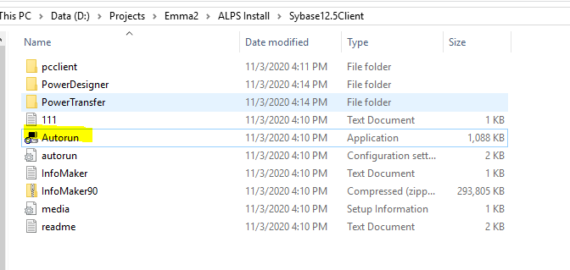

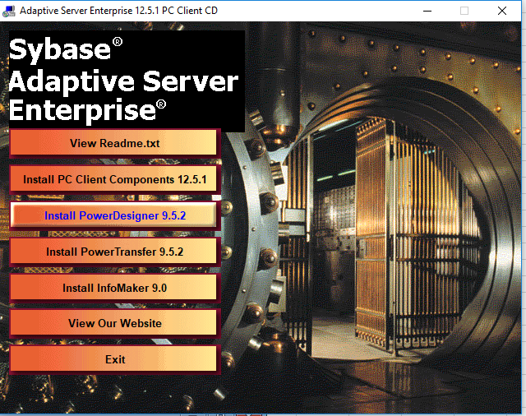

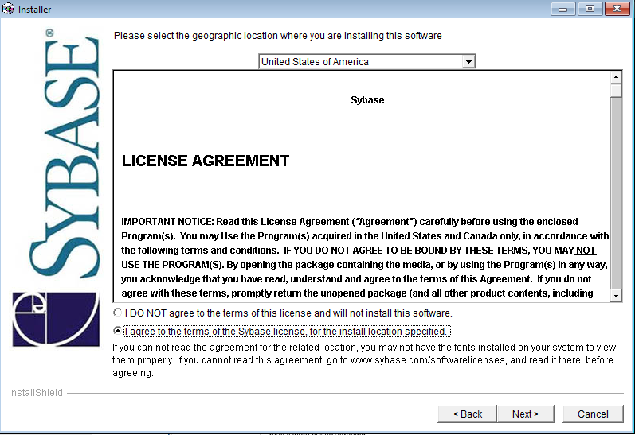

默认装在C盘下面就行，选Full

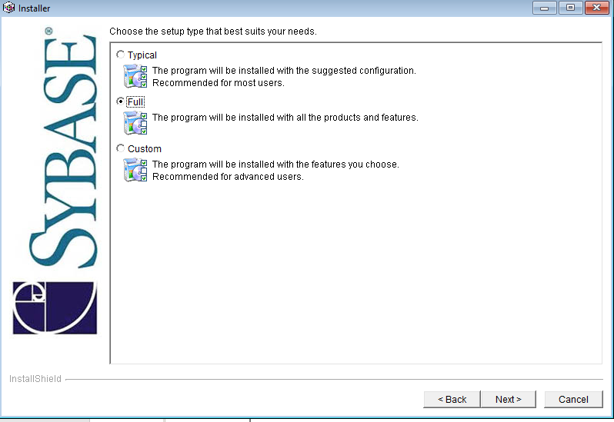

2.安装其它插件
将以下目录的所有内容复制到C:\SETUP目录下
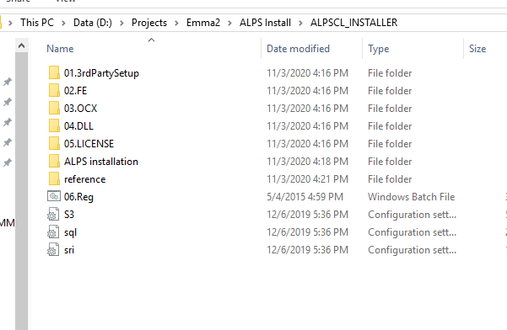

以下是中文专业版系统安装

1.Sybase安装失败
字符集问题
---------------------------
InstallShield Wizard
---------------------------
The wizard cannot continue because of the following error: wizard file has changed since it was created (107)

WARNING: Default charset GBK not supported, using ISO-8859-1 instead

---------------------------
确定
---------------------------

SO-8859-1编码是单字节编码，向下兼容ASCII，其编码范围是0x00-0xFF，0x00-0x7F之间完全和ASCII一致，0x80-0x9F之间是控制字符，0xA0-0xFF之间是文字符号。
此字符集支持部分于欧洲使用的语言，包括阿尔巴尼亚语、巴斯克语、布列塔尼语、加泰罗尼亚语、丹麦语、荷兰语、法罗语、弗里西语、加利西亚语、德语、格陵兰语、冰岛语、爱尔兰盖尔语、意大利语、拉丁语、卢森堡语、挪威语、葡萄牙语、里托罗曼斯语、苏格兰盖尔语、西班牙语及瑞典语。
英语虽然没有重音字母，但仍会标明为ISO/IEC 8859-1编码。除此之外，欧洲以外的部分语言，如南非荷兰语、斯瓦希里语、印尼语及马来语、菲律宾他加洛语等也可使用ISO/IEC 8859-1编码。

2.S3 Global 安装失败
***** Beginning S3 Global FE G04.01.00 11-8-2020 10:12:56
Checking Microsoft Office...
****ERROR*** Missing Required Software:Software\Microsoft\Office\8.0
Checking S3 Core FE...
Installed.
Checking Sybase...
***SEVERE*** RegDBGetKeyValueEx() Failed for Env Var: szWhichPATH=SYBASE
****ERROR**** Sybase not installed.
***ERROR*** You Do not have the required software.
***** Ending S3 Global FE G04.01.00 11-8-2020 10:13:02

1.组件安装(EMMA)
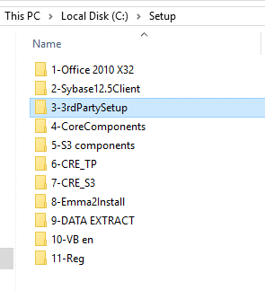
参考 | EMMA2 131.2\130.0\E2.CHI.G4.131.000.00\FRE_E2.CHI.G4.131.000.00\EMMA SETUP

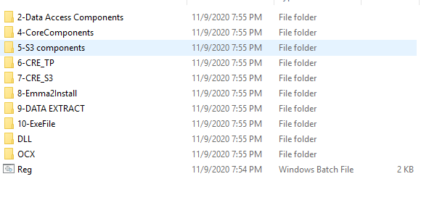

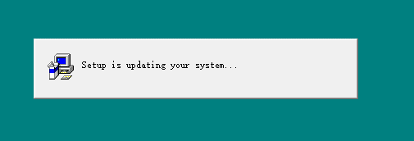

2-Data Access Components 2.0 |  |  | 安装过程中假死，未响应 | 使用Office 2010 代替

1.安装Office 2010 32位

2.安装Sybase12.5Client

3.安装第三方sombrero程序

4-CoreComponents |  | 成功，需要重启 |  | 可能需要结束ODBC Driver Configuragtion Program进程

5-S3 components |  | 成功，需要重启 |  | 需要先安装Sybase12.5Client

6-CRE_TP G04.07 |  | 会报一个注册失败的错误，无视，成功 |  |  | 6.3.9600.16384

7-CRE_S3 |  | 成功
 |  |  |  |  | ---------------------------
8-Emma2Install |  | 成功 |  |  | Error while configuring ODBC drivers!
 |  |  |  |  | ---------------------------
9-DATA EXTRACT |  | 报以下错误，忽略，安装成功 |  |  | Unable to register library C:\Program Files (x86)\Common Files\System\MSADC\\msadcf.dll: 操作成功完成。

 | ---------------------------
 | Click here to begin setup: setup1.exe - 无法找到入口 |  |  |  | ---------------------------
 | --------------------------- |  |  |  | 确定
 | 无法定位程序输入点 _LoadVersionedResourceEx@16 于动态链接库 C:\Windows\System32\msjro.dll 上。 |  |  |  | ---------------------------
 | ---------------------------
 | 确定
 | ---------------------------

复制dll和ocx到System32和System64目录中，再执行Reg.bat

2.VB6.0安装
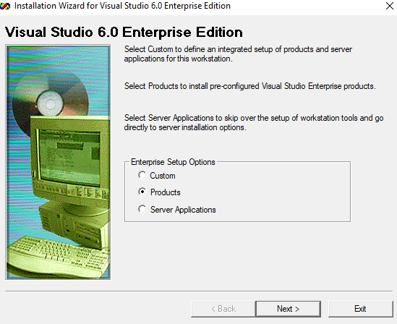
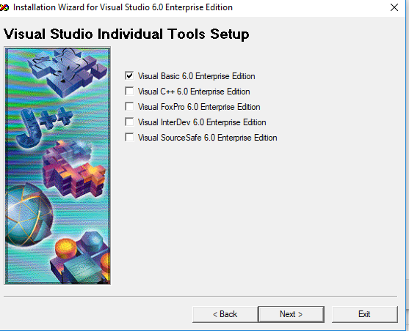
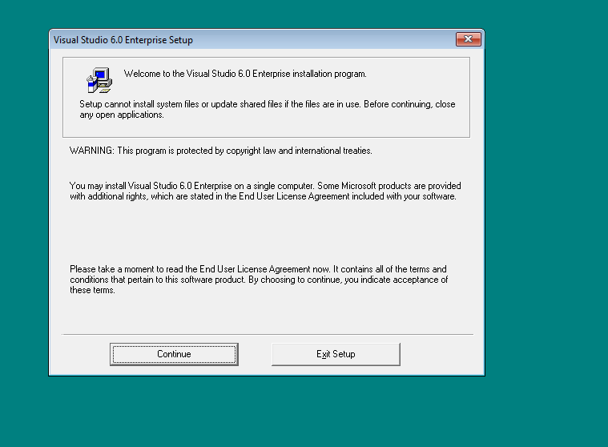
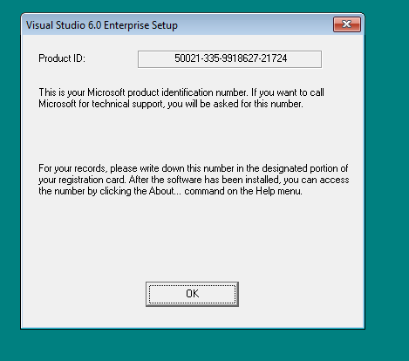
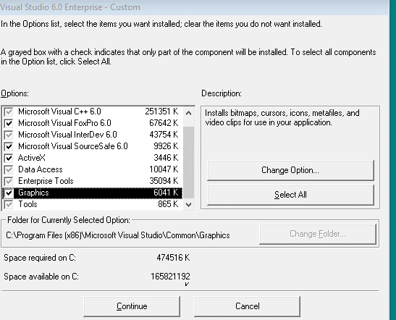
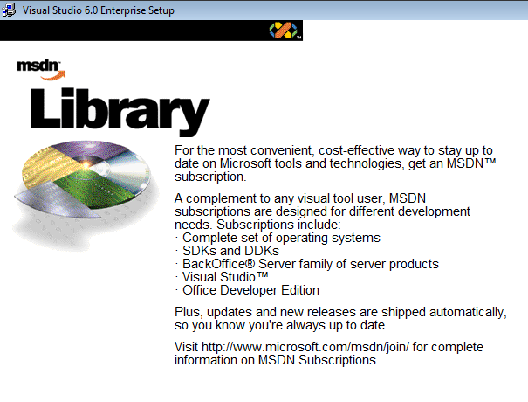
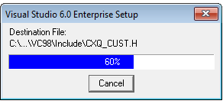
安装时弹出
错误消息“Setup Was Unable to Create a DCOM User Account”（安装程序无法创建 DCOM 用户帐户）

解决办法：安装时自定义选择，将Visual Studio Analyzer的勾去掉。

安装时一直处于假死状态，并显示
Setup Is Updating Your System

解决办法：
自定义安装，选中 Data Access，改变选项
选中第一项 ADO, RDS, and OLE DB Providers，改变选项
取消第一项 ADO and RDS 这个选项前面的复选框

以下是测试模式的安装方法，可以在高知特的台式机上使用，笔记本不行

右键安装程序，选择Troublesshooter，以测试模式运行。
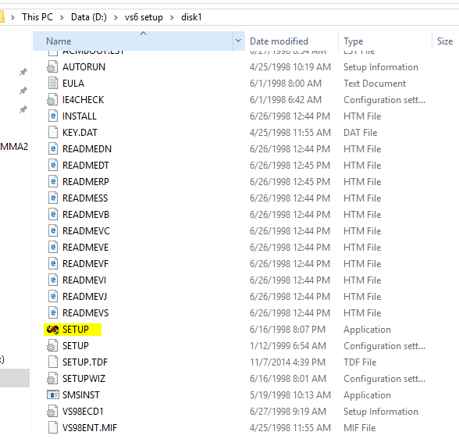

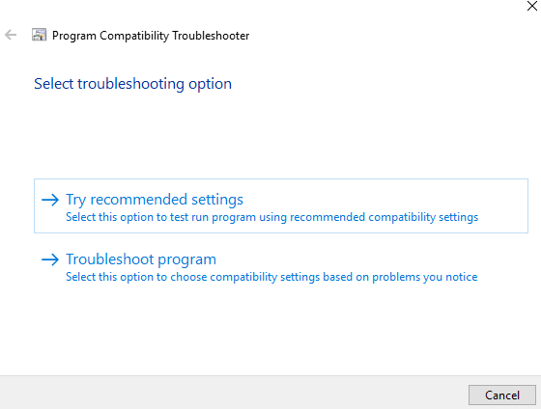

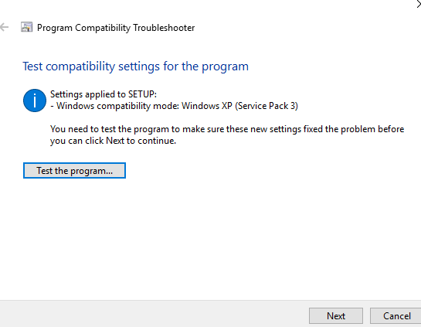

 | 注意，安装文件要放到全英文的目录，否则这步不能通过。

缺少组件和dll一览
安装所需软件一览
编号 | 名称
1 | Office 2010 (32 bits)
2 | Sybase12.5Client
3 | sombrero
4 | S3CoreFE_G04.10C.00
5 | S3_G04.01.00
6 | 3-CRE S3
7 | CRE_TP
8 | RI FE
9 | VB6.0 EN
10 | VB6SP4
11 | vb6sp6
12 | Vs6sp6B

EMMA2 Project Required
编号 | 名称
1 | threed32.ocx
2 | CSTEXT32.OCX
3 | MHTAB32.OCX
4 | Mhlist32.ocx
5 | context.ocx
6 | CRE_S3\S3FXCONV.exe
7 | CRE_S3\DataAccess.dll
8 | CSDLibv2.dll
9 | Comctl32.ocx

---------------------------
Microsoft Visual Basic
---------------------------
'D:\Projects\Emma2\EMMA_2008\EMMA2\CSTEXT32.OCX' could not be loaded--Continue Loading Project?
---------------------------
Yes No Help
---------------------------
---------------------------
Microsoft Visual Basic
---------------------------
'D:\Projects\Emma2\EMMA_2008\EMMA2\threed32.ocx' could not be loaded--Continue Loading Project?
---------------------------
Yes No Help
---------------------------
---------------------------
Microsoft Visual Basic
---------------------------
'D:\Projects\Emma2\EMMA_2008\EMMA2\MHTAB32.OCX' could not be loaded--Continue Loading Project?
---------------------------
Yes No Help
---------------------------
---------------------------
Microsoft Visual Basic
---------------------------
'D:\Projects\Emma2\EMMA_2008\EMMA2\Mhlist32.ocx' could not be loaded--Continue Loading Project?
---------------------------
Yes No Help
---------------------------
---------------------------
Microsoft Visual Basic
---------------------------
'D:\Projects\Emma2\EMMA_2008\EMMA2\context.ocx' could not be loaded--Continue Loading Project?
---------------------------
Yes No Help
---------------------------
---------------------------
Microsoft Visual Basic
---------------------------

---------------------------
Microsoft Visual Basic
---------------------------
Errors during load. Refer to 'D:\Projects\Emma2\EMMA_2008\STANDARD\SQLDEBUG.log' for details
---------------------------
OK Help
---------------------------
---------------------------
Microsoft Visual Basic
---------------------------
Errors during load. Refer to 'D:\Projects\Emma2\EMMA_2008\EMMA2\EBTCHDL3.log' for details
---------------------------
OK Help
---------------------------
---------------------------
Microsoft Visual Basic
---------------------------
Errors during load. Refer to 'D:\Projects\Emma2\EMMA_2008\EMMA2\EPROGVER.log' for details
---------------------------
OK Help
---------------------------
---------------------------
Microsoft Visual Basic
---------------------------
Errors during load. Refer to 'D:\Projects\Emma2\EMMA_2008\EMMA2\EPREF.log' for details
---------------------------
OK Help
---------------------------
---------------------------
Microsoft Visual Basic
---------------------------
Errors during load. Refer to 'D:\Projects\Emma2\EMMA_2008\EMMA2\EMMAMENU.log' for details
---------------------------
OK Help
---------------------------

Errors during load. Refer to 'D:\Projects\Emma2\EMMA_2008\STANDARD\LOGIN.log' for details
---------------------------
OK Help
---------------------------

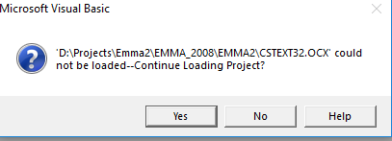
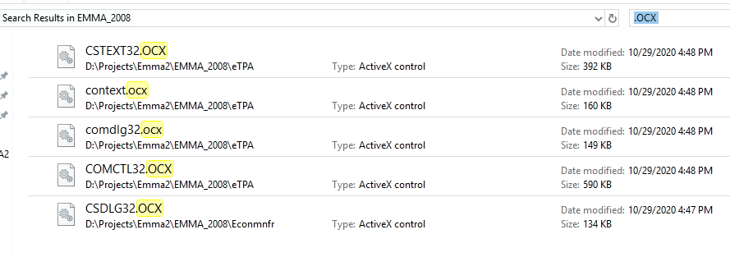

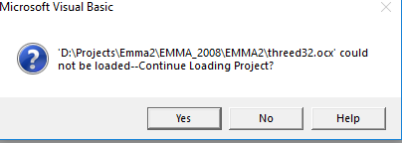

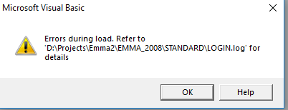

Line 32: Class S3ContextLib.S3Context of control S3Context1 was not a loaded control class.
Line 52: Class CSTextLibCtl.sitxEdit of control txtSQLServer was not a loaded control class.
Line 94: Class CSTextLibCtl.sitxEdit of control txtDatabase was not a loaded control class.
Line 136: Class CSTextLibCtl.sitxEdit of control txtPassWord was not a loaded control class.
Line 179: Class CSTextLibCtl.sitxEdit of control txtUserID was not a loaded control class.
Line 220: Class CSTextLibCtl.sitxEdit of control txtNewPassword was not a loaded control class.
Line 263: Class CSTextLibCtl.sitxEdit of control txtLanguage was not a loaded control class.
Line 306: Class Threed.SSPanel of control pnlMessage1 was not a loaded control class.

Line 75: Class CSTextLibCtl.sitxEdit of control txtAppName was not a loaded control class.
Line 83: Class CSTextLibCtl.sitxEdit of control txtState was not a loaded control class.
Line 91: Class CSTextLibCtl.sitxEdit of control txtSeverity was not a loaded control class.
Line 99: Class CSTextLibCtl.sitxEdit of control txtErrorNumber was not a loaded control class.

Line 46: Class Threed.SSFrame of control SSFrame1 was not a loaded control class.
Line 111: Class CSTextLibCtl.sitxEdit of control txtTimeStamp was not a loaded control class.
Line 119: Class CSTextLibCtl.sitxEdit of control txtUserHost was not a loaded control class.
Line 127: Class CSTextLibCtl.sitxEdit of control txtStatus was not a loaded control class.
Line 135: Class CSTextLibCtl.sitxEdit of control txtLastJobProcessed was not a loaded control class.

Line 41: Class Threed.SSFrame of control Frame3D1 was not a loaded control class.
Line 61: Class Threed.SSPanel of control Panel3D1 was not a loaded control class.
Line 86: Class MhglbxLib.Mh3dList of control lstChanges was not a loaded control class.

Line 53: Class Threed.SSFrame of control Frame3D1 was not a loaded control class.
Line 100: Class CSTextLibCtl.sitxEdit of control txtCountryVersion was not a loaded control class.
Line 140: Class CSTextLibCtl.sitxEdit of control txtManagingUserid was not a loaded control class.

Line 35: Class Threed.SSPanel of control pnlHead was not a loaded control class.
Line 59: Class Threed.SSPanel of control pnlMode was not a loaded control class.
Line 84: Class Threed.SSPanel of control pnlMessage1 was not a loaded control class.
Line 108: Class Threed.SSPanel of control pnlMessage2 was not a loaded control class.
Line 132: Class Threed.SSPanel of control pnlInfo was not a loaded control class.

编译
1.EMMA2.vbp

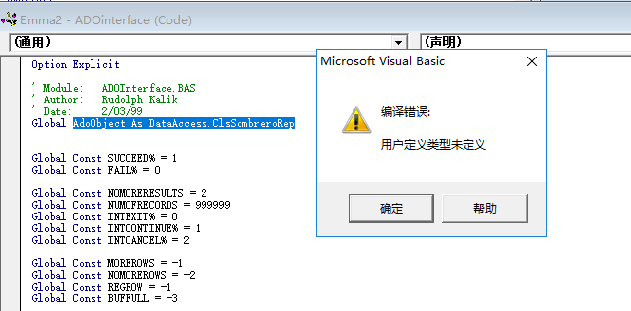

打开ADOinterface所在的工程文件
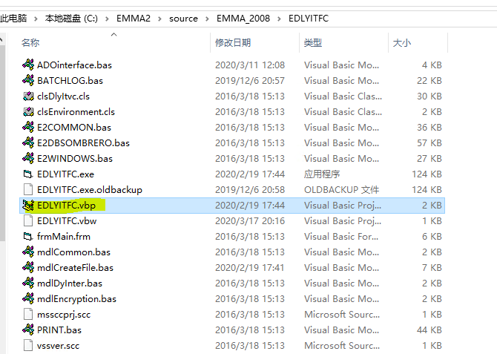

修改为注册表上的实际GUID和版本号 | Reference=*\G{3A4D2EC0-5024-11D3-BA25-00A0C9994DBE}#1.2#0#..\..\..\..\..\..\..\..\Windows\SysWOW64\DataAccess.dll#Sombrero Replacement dll
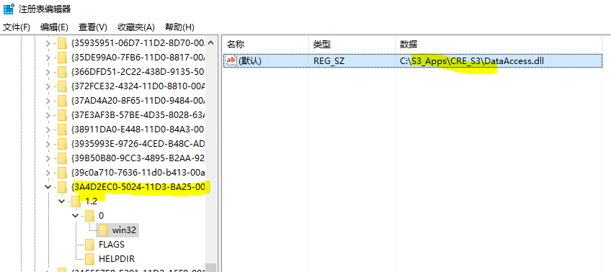

2.E2Extract.vbp

---------------------------
Microsoft Visual Basic
---------------------------
不能加载 'C:\EMMA2\source\EMMA_2008\E2Extract\Comctl32.ocx'--继续加载工程吗？
---------------------------
是(Y) 否(N) 帮助
---------------------------

Emma
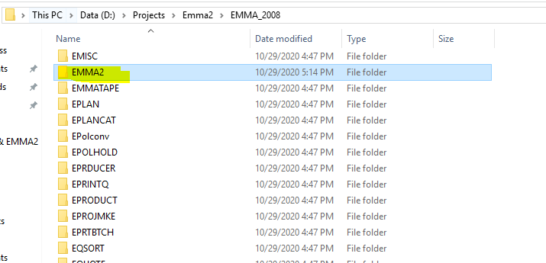

主程序EMMA2
 | 包含Login，主Form等界面
1.配置引用
Type=Exe
Object={A5CC20C4-B5F5-11CD-98EC-0020AF234C9D}#4.1#0; cstext32.ocx
Reference=*\G{BEF6E001-A874-101A-8BBA-00AA00300CAB}#2.0#0#..\..\..\Windows\SysWow64\olepro32.dll#Standard OLE Types
Reference=*\G{03611A0F-263E-11D2-BA28-00A0C9AB8167}#b.0#0#..\..\..\S3_Apps\CRE_S3\S3FXCONV.exe#S3_Currency_Conversion
Reference=*\G{3A4D2EC0-5024-11D3-BA25-00A0C9994DBE}#1.2#0#..\..\..\Windows\SysWow64\DataAccess.dll#Sombrero Replacement dll
Object={0BA686C6-F7D3-101A-993E-0000C0EF6F5E}#1.0#0; threed32.ocx
Object={C932BA88-4374-101B-A56C-00AA003668DC}#1.1#0; MSMASK32.OCX
Object={F9367463-CC18-11CE-A0B7-00AA00575482}#1.0#0; MHTAB32.OCX
Object={B11ECDA8-C130-11CE-9BE9-00AA00575482}#1.0#0; Mhlist32.ocx
Object={CD2E2141-DB27-11CF-83A5-00A0249C5B19}#1.0#0; context.ocx
Module=E2COMMON; ..\STANDARD\E2COMMON.bas
Module=E2DBSOMBRERO; ..\STANDARD\E2DBSOMBRERO.bas
Module=E2FORMS; ..\STANDARD\E2FORMS.bas
Module=E2WINDOWS; ..\STANDARD\E2WINDOWS.bas
Module=modNewVB4Funct; ..\STANDARD\newvb4f.bas
Form=..\STANDARD\LOGIN.FRM
Form=..\STANDARD\SQLDEBUG.FRM
Form=EBTCHDL3.FRM
Module=CURSYMBOL; ..\STANDARD\cursymbol.bas
Module=CONVERSION; ..\STANDARD\CONVERSION.bas
Form=..\STANDARD\About.frm
Module=ADOinterface; ..\STANDARD\ado.bas
Module=Module1; ebtchsta.bas
Module=CURSYMBOL_IND; ..\STANDARD\cursymbol_IND.bas
Form=EPROGVER.FRM
Module=LogMonitor; ..\STANDARD\LogMonitor.bas
Form=EPREF.FRM
Form=EMMAMENU.FRM
Module=EMMA21; EMMA2.BAS
IconForm="frmMenu"
Startup="Sub Main"
HelpFile=""
Title="EMMA 2"
ExeName32="Emma2.exe"
Command32=""
Name="Emma2"
HelpContextID="0"
CompatibleMode="0"
MajorVer=49
MinorVer=0
RevisionVer=0
AutoIncrementVer=0
ServerSupportFiles=0
VersionCompanyName="AIU"
VersionFileDescription="E2.CHI.G4.49.000.00"
CompilationType=0
OptimizationType=0
FavorPentiumPro(tm)=0
CodeViewDebugInfo=0
NoAliasing=0
BoundsCheck=0
OverflowCheck=0
FlPointCheck=0
FDIVCheck=0
UnroundedFP=0
StartMode=0
Unattended=0
Retained=0
ThreadPerObject=0
MaxNumberOfThreads=1
DebugStartupOption=0

[MS Transaction Server]
AutoRefresh=1

C:\Frank\EMMA2 Source Code\EMMA2\EMMA2.BAS(342):
Public Function iContextLogin() As Integer
On Error GoTo Err
Load frmLogin
With frmLogin.S3Context1
.AppName = "Emma"
If .Connect() Then
iContextLogin = 1
sGServer = .ServerName
sGUserId = .UserID
sGPassword = .Password
sGDatabase = .DBName
sGUserGroup = .GroupID
sGRefGroup = .RefGroup
SGAppLang = .LanguageID
Else
iContextLogin = 0
End If
DoEvents
.Disconnect
DoEvents
End With

' iContextLogin = 1
' sGServer = "10.64.98.18,5000"
' sGUserId = "SH001"
' sGPassword = "ZJAZC5VG"
' sGDatabase = "CHDEAS01"
' sGUserGroup = "FULLAUTH"
' sGRefGroup = "061000"
' SGAppLang = 1

'Ying:Begin 2015-04 Get some initial infomation
If frmLogin.S3Context1.LoginStatus = "Login SUCCESS" Then
Call InitLogInfo(sGUserId, sGServer) 'Success
End If
If frmLogin.S3Context1.LoginStatus = "Login Failed" Then
Call InitLogInfo(frmLogin.S3Context1.UserID, sGServer, False) 'Failure
Call WriteLog("EMMA21-iContextLogin", "Info", frmLogin.S3Context1.UserID & " had attempt to Login, Failed.")
End If
If frmLogin.S3Context1.ChPasStatus = "Password Change Success" Then
Call InitLogInfo(frmLogin.S3Context1.UserID, sGServer, False)
Call WriteLog("EMMA21-iContextLogin", "Info", frmLogin.S3Context1.UserID & " had changed password.")
End If
'Ying:end 2015-04

Unload frmLogin
Exit Function
Err:
MsgBox Err.Description
End Function

C:\Frank\EMMA2 Source Code\EPRTBTCH\E2COMMON.bas
Function fncGIniFilePath() As String
' New procedure to standardize on Ini file path determination
' emmanj 2168 MIrving S3.INI Global Changes
Dim sWindowsDir, sIniFile As String
Dim iResult As Integer

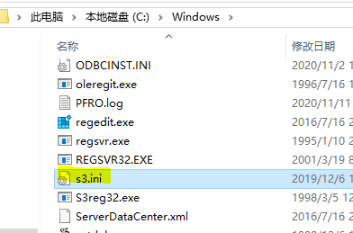
sIniFile = "S3.INI"
sWindowsDir = Space(255)
iResult = GetWindowsDirectory(sWindowsDir, Len(sWindowsDir))

If iResult > 0 Then
sWindowsDir = Left(sWindowsDir, iResult)
If Len(Dir$(sWindowsDir & "\" & sIniFile, 0)) = 0 Then |  | C:\Windows\S3.INI 不存在时
If Len(Dir$(App.Path & "\" & sIniFile, 0)) = 0 Then |  | 去EMMA2的目录下找 S3.INI
If Len(App.Path) > 3 Then ' Do not check parent directory if the current directory is root.
If Len(Dir$(App.Path & "\..\" & sIniFile, 0)) > 0 Then
' *** Add path to the parent directory
sIniFile = App.Path & "\..\" & sIniFile |  | 去EMMA2的子目录下找 S3.INI
sGIniLocn = "S"
End If
End If
Else
sIniFile = App.Path & "\" & sIniFile
sGIniLocn = "A"
End If
Else
sIniFile = sWindowsDir & "\" & sIniFile
sGIniLocn = "L"
End If
End If

fncGIniFilePath = sIniFile

End Function

从INI获取DB连接的方法
C:\Frank\EMMA2 Source Code\STANDARD\LOGIN.FRM |  |  | GetPrivateProfileString
iResult = GetPrivateProfileString("Common", sFServerProfileName, "", sGServer, 32, sIniFile) |  |  | AppName | Common
If iResult <> 0 Then |  |  | KeyName | EMMAServer
' sGServer = "CDTSERVER" |  |  | keydefault | ""
' iResult = WritePrivateProfileString("Environment", sFServerProfileName, sGServer, sIniFile) |  |  | ReturnString | sGServer
' If iResult = 0 Then |  |  | NumBytes | 32
' MsgBox fncGLoadStringVB("Failure in writing environment string. Application will terminate.| 3454"), MB_ICONSTOP, fncGLoadStringVB("- ERROR -| 370") |  |  | FileName | C:\Windows\S3.INI
' subGCloseSQL
' End
' End If |  |  | AppName | Common
'Else |  |  | KeyName | EMMADB
sGServer = Trim$(sGServer) |  |  | keydefault | ""
End If |  |  | ReturnString | sDBPrefix
txtSQLServer.Text = UCase$(sGServer) |  |  | NumBytes | 32
 |  |  | FileName | C:\Windows\S3.INI

S3.ini
[Common]
 | RefGroupCd=061000
 | OfficeId=061001

 | ProspectServer=PHSYBUX11
 | ProspectDB=CHPRINT3
 | Emmaserver=PHSYBUX11
 | EmmaDB=CHEMINT3

 | SCONSOLEServer=<Name of Server running the Orion database>
 | SCONSOLEDB=<Name of Orion database>

[E2Billing]
 | Debug SQL=NO
 | Show Rate of Processing=YES
 | Use Stored Procedures=YES

[Emma2]
 | EmmaVers=CHN
 | Country=CHN
 | Currency=086
 | Company=AIU
 | Branch=AIU
 | Managing Userid=AIU
 | Tips=ON
 | AutoCalc=ON
 | Log Directory=f:\S3_apps\em\log
 | RDBMS=SY
 | ShowdB=Y
 | ; CHNRDC-001 gasjr 11/16/2004 ------- this will hide the language combo during login
 | ShowLanguage=N
 | ; ---------------
 | ExtractDir=F:\s3_apps\TEMP

[Environment]
 | CASHDB=CASHMAN
 | CASHServer=aiusql2

E2XTRACT
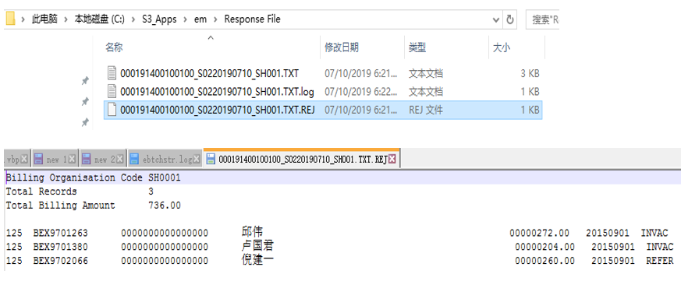
页面

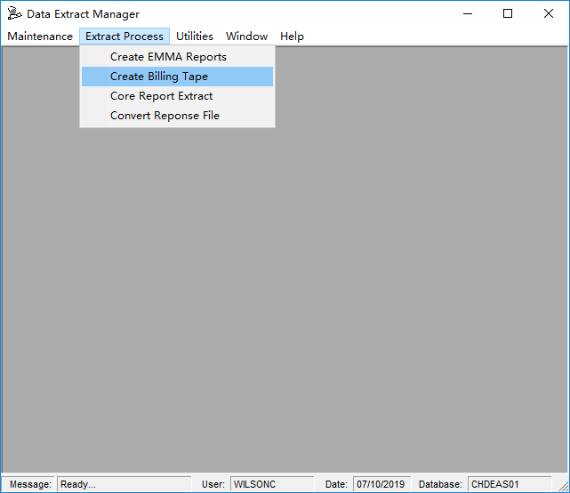

发盘页面

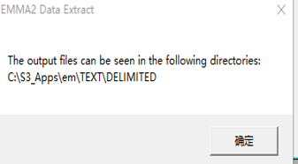

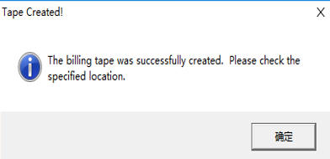

回盘页面
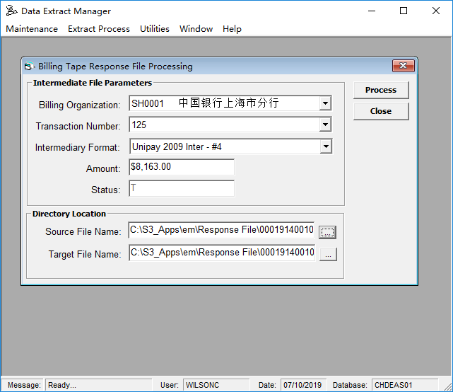

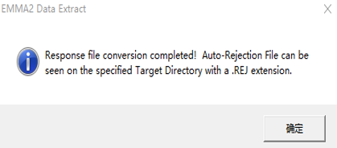

发盘数据例： | 回盘数据例：
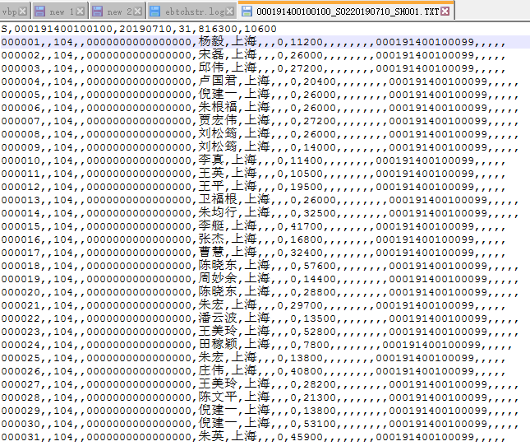


Rejection数据：

ebtchstr

Batch

